DataPack
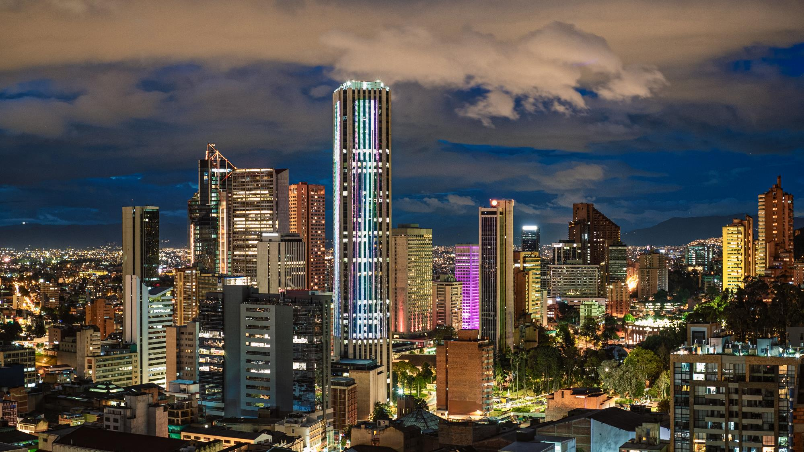


Data Pack - ESG
Sustainability

sostenibilidad@geb.com.co

Summary
Social Investment in 2021 Inversión social
 | Mandatory investment | Voluntary investment | Total investment
GEB | $ 24,330,851,912 | $ 9,873,459,521 | $ 34,204,311,433
TGI | $ 144,547,651 | $ 1,823,998,789 | $ 1,968,546,440
Cálidda | $ 106,505,246 | $ 1,040,127,923 | $ 1,146,633,168
Contugas | $ 165,877,633 | $ 0 | $ 165,877,633
Electrodunas | $ 0 | $ 228,540,094 | $ 228,540,094
Trecsa | $ 483,284,519 | $ 1,768,964,496 | $ 2,252,249,016
Total | $ 25,231,066,960 | $ 14,735,090,823 | $ 39,966,157,784
Type of of Philanthropic Activities in 2021 Tipos de inversión social
 | Charitable donations | Commercial investments | Investments in the communities
GEB | $ 5,132,000,000 | $ 1,461,700,000 | $ 27,610,611,433
TGI | $ 51,192,059 | $ 0 | $ 1,917,354,379
Cálidda | $ 358,258,700 | $ 443,857,367 | $ 344,517,102
Contugas | $ 0 | $ 0 | $ 165,877,633
Electrodunas | $ 0 | $ 0 | $ 228,540,094
Trecsa | $ 0 | $ 0 | $ 2,252,249,016
People Benefited from Social Investment in 2021 Beneficiarios de la inversión social
 | Number of beneficiaries
GEB | 84,152
TGI | 11,537
Cálidda | 96,589
Contugas | 20,203
Electrodunas | 1,250
Trecsa | 69,360

Salary Ratio Ratio Salarial
 | Senior Management | Middle Management | Advisors | Professionals | Support/assistants
2018 | 0.95 | 0.95 | 1.02 | 0.99 | 0.88
2019 | 0.86 | 0.93 | 1.02 | 0.96 | 0.87
2020 | 0.71 | 0.97 | 1.02 | 0.95 | 0.88
2021 | 0.71 | 0.93 | 1.02 | 1.01 | 0.79
2018 | 0.98 | 1.02 | 1 | 0.9 | 0.83
2019 | 1.06 | 1 | 1 | 0.9 | 0.86
2020 | 1.25 | 0.99 | 1 | 0.92 | 0.87
2021 | 1.29 | 1 | 1 | 0.95 | 0.87
2018 | 0.81 | 0.92 | 1.01 | 0.71 | 2.26
2019 | 0.74 | 0.91 | 0.99 | 0.91 | 1.24
2020 | 0.76 | 0.9 | 1.09 | 0.89 | 1.25
2021 | 0.8 | 0.9 | 1.1 | 1 | 0.8
2018 | 0.85 | 0.93 | 0.9 | 0.92 | 0.78
2019 | 0 | 0.63 | 0.85 | 0.8 | 0.72
2020 | 0.58 | 0.77 | 0.84 | 3.35 | 0.9
2021 | 1.93 | 1.11 | 0.83 | 0.96 | 0.72
2018 | 0 | 0.92 | 1.55 | 1.34 | 0.97
2019 | 0 | 0.9 | 1.83 | 1.24 | 0.97
2020 | 0 | 0.95 | 1.79 | 1.09 | 0.97
2021 | 0 | 0.95 | 1.88 | 1.03 | 0.97
2020 | 1.25 | 0.87 | 0 | 1.05 | 0.75
2021 | 1.08 | 0.85 | 0 | 1.03 | 0.75
Hiring and Promotions Contrataciones y ascensos
 | Total number of new hires | Vacancies filled by internal candidates | Vacancies filled by women | Vacancies filled by men | Internal promotions for women | Internal promotions for men
2018 | 100 | 9 | 49 | 60 | 4 | 6
2019 | 136 | 26 | 85 | 77 | 17 | 25
2020 | 123 | 30 | 74 | 80 | 15 | 21
2021 | 146 | 48 | 93 | 80 | 24 | 24
2018 | 19 | 11 | 5 | 14 | 2 | 6
2019 | 56 | 17 | 85 | 77 | 6 | 9
2020 | 11 | 9 | 4 | 7 | 2 | 6
2021 | 25 | 11 | 10 | 15 | 1 | 9
2018 | 51 | 26 | 23 | 28 | 0 | 0
2019 | 48 | 26 | 10 | 12 | 0 | 0
2020 | 46 | 17 | 19 | 27 | 0 | 0
2021 | 30 | 15 | 9 | 21 | 0 | 0
2018 | 23 | 2 | 6 | 17 | 0 | 1
2019 | 22 | 5 | 10 | 12 | 0 | 3
2020 | 11 | 1 | 5 | 6 | 1 | 5
2021 | 11 | 2 | 1 | 10 | 2 | 3
2018 | 24 | 1 | 5 | 19 | 1 | 3
2019 | 7 | 2 | 4 | 3 | 3 | 0
2020 | 46 | 3 | 10 | 36 | 1 | 11
2021 | 27 | 1 | 10 | 17 | 1 | 0
2018 | 51 | 24 | 19 | 56 | 4 | 21
2019 | 25 | 7 | 13 | 19 | 1 | 6
2020 | 17 | 9 | 7 | 19 | 1 | 8
2021 | 15 | 4 | 12 | 7 | 3 | 1

Energy Consumption Consumo de Energía
 | Non-renewable fuel consumption | Electricity consumption | Renewable energy consumption | Total energy consumption in the organization
2018 | 36.50 | 2,565.40 | 0.00 | 2,601.90
2019 | 236.40 | 2,166.00 | 68.11 | 2,470.51
2020 | 173.83 | 1,370.35 | 74.88 | 1,619.06
2021 | 325.66 | 3,070.00 | 63.36 | 3,459.02
2018 | 1,587,595.16 | 10,081.92 | 0.00 | 1,597,677.08
2019 | 2,284,557.00 | 11,223.00 | 0.00 | 2,295,780.00
2020 | 2,324,929.92 | 12,041.00 | 0.00 | 2,336,970.92
2021 | 2,431,926.86 | 1,134.21 | 0.00 | 2,433,061.07
2018 | 199,906.98 | 5,203.42 | 0.00 | 205,110.40
2019 | 260,616.31 | 11,350.00 | 0.00 | 271,966.31
2020 | 193,850.21 | 9,935.68 | 0.00 | 203,785.89
2021 | 244,973.72 | 10,469.13 | 0.00 | 255,442.85
2018 | 35,020.99 | 3,339.96 | 0.00 | 38,360.95
2019 | 35,525.39 | 3,271.68 | 0.00 | 38,797.07
2020 | 31,114.70 | 2,629.30 | 0.00 | 33,744.00
2021 | 36,059.98 | 2,473.88 | 0.00 | 38,533.86
2018 | 0.00 | 0.00 | 0.00 | 0.00
2019 | 0.00 | 0.00 | 0.00 | 0.00
2020 | 1,564,943.84 | 2,876.42 | 0.00 | 1,567,820.26
2021 | 1,642,925.94 | 2,319.81 | 0.00 | 1,645,245.75
2018 | 0.00 | 0.00 | 0.00 | 0.00
2019 | 495.50 | 8,603.82 | 0.00 | 9,099.32
2020 | 426.65 | 8,603.82 | 0.00 | 9,030.47
2021 | 391.21 | 8,154.87 | 0.00 | 8,546.08
Water Extraction Extracción de Agua
 | Surface water | Groundwater | Sea water | Produced water | Water from third parties | Water extraction from areas under hydric stress
2018 | 0.00 | 0.00 | 0.00 | 0.00 | 6.48 | 0.00
2019 | 0.00 | 0.00 | 0.00 | 0.00 | 6.72 | 0.00
2020 | 0.28 | 0.00 | 0.00 | 0.00 | 10.93 | 0.00
2021 | 0.28 | 0.00 | 0.00 | 0.00 | 5.69 | 0.00
2018 | 0.00 | 0.00 | 0.00 | 0.00 | 5.16 | 0.00
2019 | 0.00 | 0.00 | 0.00 | 0.00 | 4.91 | 0.00
2020 | 0.00 | 0.00 | 0.00 | 0.00 | 3.30 | 0.00
2021 | 0.00 | 0.50 | 0.00 | 0.00 | 2.00 | 0.00
2018 | 0.00 | 0.00 | 0.00 | 0.00 | 0.00 | 0.00
2019 | 0.00 | 0.00 | 0.00 | 0.00 | 0.00 | 0.00
2020 | 0.00 | 0.00 | 0.00 | 0.00 | 3.50 | 0.00
2021 | 0.00 | 0.00 | 0.00 | 0.00 | 1.45 | 0.00
2018 | 0.00 | 0.00 | 0.00 | 0.00 | 0.00 | 0.00
2019 | 0.00 | 0.00 | 0.00 | 0.00 | 7.73 | 0.00
2020 | 0.00 | 0.00 | 0.00 | 0.00 | 3.68 | 0.00
2021 | 0.00 | 0.00 | 0.00 | 0.00 | 3.11 | 0.00
2018 | 0.00 | 0.00 | 0.00 | 0.00 | 0.00 | 0.00
2019 | 0.00 | 0.00 | 0.00 | 0.00 | 0.00 | 0.00
2020 | 0.00 | 0.00 | 0.00 | 0.00 | 1.44 | 0.00
2021 | 0.00 | 0.00 | 0.00 | 0.00 | 2.32 | 0.00
2018 | 0.00 | 0.00 | 0.00 | 0.00 | 0.00 | 0.00
2019 | 0.00 | 0.00 | 0.00 | 0.00 | 1.19 | 0.00
2020 | 0.00 | 0.00 | 0.00 | 0.00 | 0.93 | 0.00
2021 | 0.00 | 0.00 | 0.00 | 0.00 | 1.87 | 0.06
Waste Management Gestión de Residuos
 | Total recycled/reused | Total eliminated | Sent to landfills | Incinerated with energy recovery | Incinerated without energy recovery | Disposed by other methods
2018 | 11.48 | 0.00 | 0.00 | 0.00 | 0.00 | 0.00
2019 | 25.79 | 192.60 | 0.00 | 0.00 | 0.00 | 0.00
2020 | 4,468.37 | 0.00 | 0.00 | 0.00 | 32.70 | 0.00
2021 | 1,465.92 | 0.00 | 2,945.90 | 0.00 | 20.23 | 0.30
2018 | 30.46 | 24.24 | 12.67 | 0.00 | 0.00 | 579.00
2019 | 0.00 | 22.32 | 10.82 | 0.00 | 0.07 | 287.00
2020 | 41.00 | 26.29 | 11.81 | 0.00 | 0.55 | 782.00
2021 | 7.00 | 11.20 | 8.00 | 0.00 | 0.40 | 553.00
2018 | 11.04 | 60.36 | 9.07 | 0.00 | 0.00 | 0.00
2019 | 14.47 | 52.90 | 11.97 | 0.00 | 0.00 | 0.00
2020 | 6.61 | 25.72 | 7.30 | 0.00 | 0.00 | 0.00
2021 | 137.63 | 145.10 | 12.78 | 0.00 | 0.00 | 0.00
2018 | 0.89 | 16.75 | 15.14 | 0.00 | 0.00 | 0.00
2019 | 0.57 | 11.74 | 10.65 | 0.00 | 0.00 | 0.00
2020 | 0.72 | 2.30 | 1.99 | 0.00 | 0.00 | 0.00
2021 | 1.49 | 2.56 | 4.89 | 0.00 | 0.00 | 0.00
2018 | 0.00 | 0.00 | 0.00 | 0.00 | 0.00 | 0.00
2019 | 0.00 | 0.00 | 0.00 | 0.00 | 0.00 | 0.00
2020 | 110.00 | 48.00 | 0.00 | 0.00 | 0.00 | 0.00
2021 | 114.00 | 76.00 | 0.00 | 0.00 | 0.00 | 0.00
2018 | 0.00 | 0.00 | 0.00 | 0.00 | 0.00 | 0.00
2019 | 0.01 | 1.71 | 1.71 | 0.00 | 0.00 | 0.00
2020 | 4.36 | 0.94 | 0.58 | 0.00 | 0.37 | 0.00
2021 | 0.02 | 0.00 | 1.58 | 0.00 | 0.00 | 0.00

GHG Emissions Emisiones de GEI
 | Scope 1 emissions | Scope 2 emissions | Scope 3 emissions | Total emissions
2018 | 1,573.60 | 78.50 | 615.20 | 2,267.30
2019 | 3,599.00 | 89.80 | 513.40 | 4,202.20
2020 | 2,926.50 | 150.60 | 131.10 | 3,208.20
2021 | 2,926.50 | 106.40 | 152.70 | 3,185.60
2018 | 139,925.40 | 317.10 | 210.40 | 140,452.90
2019 | 157,440.00 | 512.30 | 226.00 | 158,178.30
2020 | 116,969.91 | 592.00 | 54.10 | 117,616.01
2021 | 219,465.30 | 414.40 | 144.70 | 220,024.40
2018 | 0.00 | 0.00 | 0.00 | 0.00
2019 | 16,289.90 | 536.60 | 1,289.40 | 18,115.90
2020 | 14,046.90 | 469.70 | 178.70 | 14,695.30
2021 | 18,455.80 | 494.40 | 105.10 | 19,055.30
2018 | 1,733.10 | 162.90 | 202.10 | 2,098.10
2019 | 2,244.00 | 142.50 | 22.00 | 2,408.50
2020 | 2,008.10 | 127.30 | 0.20 | 2,135.60
2021 | 4,353.50 | 116.80 | 2.80 | 4,473.10
2018 | 0.00 | 0.00 | 0.00 | 0.00
2019 | 0.00 | 0.00 | 0.00 | 0.00
2020 | 0.00 | 0.00 | 0.00 | 0.00
2021 | 103,716.60 | 109.60 | 2.90 | 103,829.10
2018 | 0.00 | 0.00 | 0.00 | 0.00
2019 | 466.50 | 1,062.80 | 476.70 | 2,006.00
2020 | 0.00 | 109.40 | 0.00 | 109.40
2021 | 127.50 | 831.60 | 368.70 | 1,327.80

